Folha1
Background Image

Logo |  |  |  | nav
 |  |  |  | Tópicos |  | Blog | Fotos | Sobre
Acresc. Logo

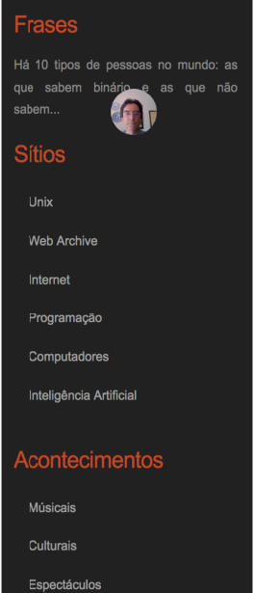
Main -> Section -> Articles
Post1
Titulo |  |  |  |  |  | barra Pesquisa |  | go

Data |  | Posted by: | User |  | Aside

text-post Nota1: Nome (strong) Nota2: Nome (color span) |  |  |  |  |  | Titulo Frases |  |  | Div Frases

 |  |  |  |  |  | Paragrafo-frase

 |  |  |  |  |  | Titulo Frases |  |  | Div Sítios

 |  |  |  |  |  | ul ( Ii = Unix )

Link Mais | Link Comentarios |  |  |  |  | ul ( Ii = Unix )

 |  |  |  |  |  | ul ( Ii = Unix )

Post2 |  |  |  |  |  | ul ( Ii = Unix )

Titulo |  |  |  |  |  | ul ( Ii = Unix )

Data |  | Posted by: | User |  |  | ul ( Ii = Unix )

text-post Nota1: Nome (strong) Nota2: Nome (color span) |  |  |  |  |  | Titulo Acontecimentos |  |  | Div Acontecimentos

 |  |  |  |  |  | ul ( Ii = Músicais )

 |  |  |  |  |  | ul ( Ii = Cultura )

 |  |  |  |  |  | ul ( Ii = Espectáculos )

Link Mais | Link Comentarios |  |  |  |  | ul ( Ii = Festas )

 |  |  |  |  |  | ul ( Ii = Inaugurações )

Post2 |  |  |  |  |  | ul ( Ii = Moda )

Titulo |  |  |  |  |  | Titulo Arquivos |  |  | Div Arquivos

Data |  | Posted by: | User |  |  | ul ( Ii = Aliquam libero )

text-post Nota1: Nome (strong) Nota2: Nome (color span) |  |  |  |  |  | ul ( Ii = Consectetuer adipiscing elit )

 |  |  |  |  |  | ul ( Ii = Metus aliquam pellentesque )

 |  |  |  |  |  | ul ( Ii = Suspendisse iaculis mauris )

Link Mais | Link Comentarios

 |  |  |  |  |  |  |  |  | Rodapé

Copyright …

